상품제안서
루메나 탁상용 무선 선풍기 FAN PRIME3 | 상품코드: F32737

 |  |  |  |  |  |  | 02-412-0044 | www.easy1.co.kr
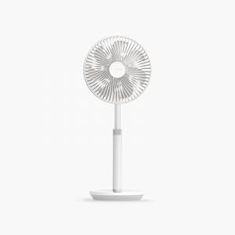

【상세/제작정보】 | <p><span style="background-color: rgb(255, 255, 255); color: rgb(51, 51, 51); font-family: &quot;Nanum Gothic&quot;, sans-serif; font-size: 12pt;"><b style="">* 100개&nbsp;이하~50개까지&nbsp;120,000원&nbsp;별도가 실크인쇄</b></span></p><p><span style="font-size: 12pt;"><b>&nbsp;</b></span></p><p><span style="background-color: rgb(255, 255, 255); color: rgb(51, 51, 51); font-family: &quot;Nanum Gothic&quot;, sans-serif; font-size: 12pt;"><b>* 100개&nbsp;이하~50개까지&nbsp;150,000원&nbsp;별도가 컬러필름인쇄</b></span></p><p><span style="font-size: 12pt;"><b>​​</b></span></p><p><span style="font-size: 12pt;"><b style="">* 배송비- 한박스 12개 / 6000원별도​</b></span></p>

【인쇄/포장옵션】 | 실크, 컬러필름인쇄 / 포장지포장

【공급단가】 | 수량 | 50~ | 100~ | 500~ | 1,000~ | 2,000~
*VAT별도 | 단가 | 48,960원 | 48,140원 | 46,920원 | 46,100원 | 44,880원

【상품 URL】 | https://dev.easy1.co.kr:443/src/goods_detail.php?gdno=32737

